Sheet1
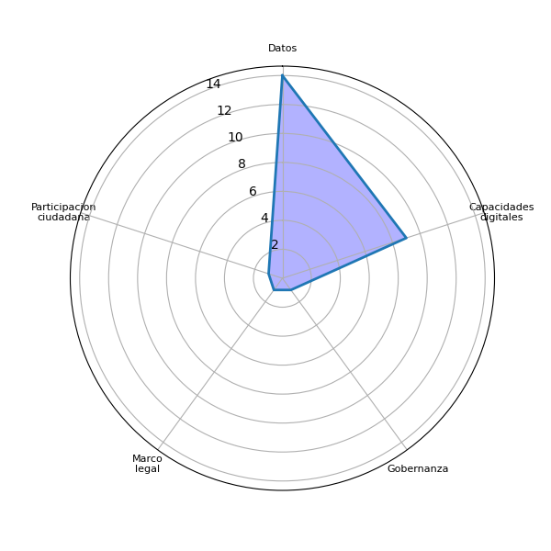
Sector | P1 | Datos | Agenda digital | Capacidades digitales | Gobernanza | Brecha digital | Marco legal | Interoperabilidad | Identidad digital | Voluntad política | Presupuesto | Infraestructura publica | Pasarela de pagos | Simplificar tramites | Actualizar guatecompras | Digitalizacion de la informacion | Difusion del eGob | Colaboracion intersectorial | Intercambio de experiencias | Participacion ciudadana | Estandarizacion tecnologica
Gobierno | Denuncias en tiempo real para generar estadisticas | 0 | 0 | 0 | 0 | 0 | 0 | 0 | 0 | 0 | 0 | 0 | 0 | 0 | 0 | 0 | 0 | 0 | 0 | 0 | 0
Gobierno | Información sobre producción minera y petrolera | 0 | 0 | 1 | 0 | 0 | 0 | 0 | 0 | 0 | 0 | 0 | 0 | 0 | 0 | 0 | 0 | 0 | 0 | 0 | 0
Gobierno | Datos mineros y de hodrocarburos | 1 | 0 | 0 | 0 | 0 | 0 | 0 | 0 | 0 | 0 | 0 | 0 | 0 | 0 | 0 | 0 | 0 | 0 | 0 | 0
Gobierno | Incidentes, incendios | 0 | 0 | 0 | 0 | 0 | 0 | 0 | 0 | 0 | 0 | 0 | 0 | 0 | 0 | 0 | 0 | 0 | 0 | 0 | 0
Gobierno | Los resultados de formularios y consultas que se realizan. También información sobre actividades que se han realizado tanto con sociedad civil como con funcionarios públicos | 0 | 0 | 1 | 0 | 0 | 0 | 0 | 0 | 0 | 0 | 0 | 0 | 0 | 0 | 0 | 0 | 0 | 0 | 0 | 0
Gobierno | De gasto público | 0 | 0 | 0 | 0 | 0 | 0 | 0 | 0 | 0 | 0 | 0 | 0 | 0 | 0 | 0 | 0 | 0 | 0 | 0 | 0
Gobierno | solicitudes de ofertas de trabajo en el extranjero | 0 | 0 | 0 | 0 | 0 | 0 | 0 | 0 | 0 | 0 | 0 | 0 | 0 | 0 | 0 | 0 | 0 | 0 | 0 | 0
Gobierno | Información Financiera. Informacion de Servicios. Informacion de Nivel Académico. | 0 | 0 | 1 | 0 | 0 | 0 | 0 | 0 | 0 | 0 | 0 | 0 | 0 | 0 | 0 | 0 | 0 | 0 | 0 | 0
Gobierno | Estadística de las solicitudes de exoneraciones de multas solicitadas a nivel nacional. | 0 | 0 | 0 | 0 | 0 | 0 | 0 | 0 | 0 | 0 | 0 | 0 | 0 | 0 | 0 | 0 | 0 | 0 | 0 | 0
Gobierno | Proyectos de los Consejos de Desarrollo | 0 | 0 | 0 | 0 | 0 | 0 | 0 | 0 | 0 | 0 | 0 | 0 | 0 | 0 | 0 | 0 | 0 | 0 | 0 | 0
Gobierno | Estadísticas de incidencias en salud | 0 | 0 | 0 | 0 | 0 | 0 | 0 | 0 | 0 | 0 | 0 | 0 | 0 | 0 | 0 | 0 | 0 | 0 | 0 | 0
Gobierno | Minera, petrolera, energética y laboratorios | 0 | 0 | 0 | 0 | 0 | 0 | 0 | 0 | 0 | 0 | 0 | 0 | 0 | 0 | 0 | 0 | 0 | 0 | 0 | 0
Gobierno | Para la Sesan es complicado ya que no entrega bienes o servicios a la población. | 0 | 0 | 0 | 0 | 0 | 0 | 0 | 0 | 0 | 0 | 0 | 0 | 0 | 0 | 0 | 0 | 0 | 0 | 0 | 0
Gobierno | Adquisiciones públicas | 0 | 0 | 0 | 0 | 0 | 0 | 0 | 0 | 0 | 0 | 0 | 0 | 0 | 0 | 0 | 0 | 0 | 0 | 0 | 0
Gobierno | Asistencia Legal Gratuita por Departamento y Municipio | 0 | 0 | 0 | 0 | 0 | 1 | 0 | 0 | 0 | 0 | 0 | 0 | 0 | 0 | 0 | 0 | 0 | 0 | 0 | 0
Gobierno | Información sobre cantidad de estudiantes inscritos por área geográfica, nivel. Información de estudiantes desertores. Información relativa al sector educativo. | 0 | 0 | 1 | 0 | 0 | 0 | 0 | 0 | 0 | 0 | 0 | 0 | 0 | 0 | 0 | 0 | 0 | 0 | 0 | 0
Gobierno | Ejecución de proyectos, ranking sobre publicaciones en las redes sociales, capacitaciones, informes sobre contrataciones en las diferentes renglones | 0 | 0 | 1 | 0 | 0 | 0 | 0 | 0 | 0 | 0 | 0 | 0 | 0 | 0 | 0 | 0 | 0 | 0 | 0 | 0
Gobierno | Todo los datos relacionados con los recursos naturales no renovables que se manejan en la institución, así como los servicios prestados a los usuarios de laboratorios técnicos y de otras Direcciones Generales que conforma la Institución | 1 | 0 | 0 | 0 | 0 | 0 | 0 | 0 | 0 | 0 | 0 | 0 | 0 | 0 | 0 | 0 | 0 | 0 | 0 | 0
Gobierno | Datos de los proyectos que se supervisan y daros de jornadas de desentralizacion | 1 | 0 | 0 | 0 | 0 | 0 | 0 | 0 | 0 | 0 | 0 | 0 | 0 | 0 | 0 | 0 | 0 | 0 | 0 | 0
Gobierno | 1. Información financiera de una manera amigable, desagregada, los ingresos y egresos, ingresos privativos. 2. Información desagregada del que hacer de la institución, sobre los servicios. 3. Estadísticas por nivel académicos a nivel gobierno. | 0 | 0 | 1 | 1 | 0 | 0 | 0 | 0 | 0 | 0 | 0 | 0 | 0 | 0 | 0 | 0 | 0 | 0 | 0 | 0
Gobierno | Estadísticos, medición, resultados, programas y proyectos. | 0 | 0 | 0 | 0 | 0 | 0 | 0 | 0 | 0 | 0 | 0 | 0 | 0 | 0 | 0 | 0 | 0 | 0 | 0 | 0
Gobierno | Cambio climático, plagas, programas y beneficiarios, producción agrícola, plagas | 0 | 0 | 0 | 0 | 0 | 0 | 0 | 0 | 0 | 0 | 0 | 0 | 0 | 0 | 0 | 0 | 0 | 0 | 0 | 0
Academia | Datos de tesis, maestrías, de semestre. El índice de puestos disponibles de trabajo para poder aplicar, | 1 | 0 | 0 | 0 | 0 | 0 | 0 | 0 | 0 | 0 | 0 | 0 | 0 | 0 | 0 | 0 | 0 | 0 | 0 | 0
Gobierno | * Información financiera (compras, ingresos , egresos) desagregada. * Información desagregada del que hacer de la institución. * Estadísticas nivel académico de funciones y servidores públicos | 0 | 0 | 1 | 0 | 0 | 0 | 0 | 0 | 0 | 0 | 0 | 0 | 0 | 0 | 0 | 0 | 0 | 0 | 0 | 0
Gobierno | -Cantidad de denuncias emitidas -Cantidad de elementos ilícitos incautados (armas, drogas) Cantidad de vehículos recuperados | 0 | 0 | 0 | 0 | 0 | 0 | 0 | 0 | 0 | 0 | 0 | 0 | 0 | 0 | 0 | 0 | 0 | 0 | 0 | 0
Gobierno | Temas de foros | 0 | 0 | 0 | 0 | 0 | 0 | 0 | 0 | 0 | 0 | 0 | 0 | 0 | 0 | 0 | 0 | 0 | 0 | 0 | 0
Gobierno | Datos relacionados con el que hacer de la institución, que es certeza jurídica en el facturar del despacho del Presidente como Acuerdos Gubernativos, Decretos | 1 | 0 | 0 | 0 | 0 | 0 | 0 | 0 | 0 | 0 | 0 | 0 | 0 | 0 | 0 | 0 | 0 | 0 | 0 | 0
Gobierno | Estadísticas de cantidad de trámites generados, denuncias recibidas, data de empleabilidad, etc. | 0 | 0 | 0 | 0 | 0 | 0 | 0 | 0 | 0 | 0 | 0 | 0 | 0 | 0 | 0 | 0 | 0 | 0 | 0 | 0
Gobierno | Datos acerca de las zonas de reserva del Estado en relación a arrendamientos | 1 | 0 | 0 | 0 | 0 | 0 | 0 | 0 | 0 | 0 | 0 | 0 | 0 | 0 | 0 | 0 | 0 | 0 | 0 | 0
Gobierno | Estadísticos | 0 | 0 | 0 | 0 | 0 | 0 | 0 | 0 | 0 | 0 | 0 | 0 | 0 | 0 | 0 | 0 | 0 | 0 | 0 | 0
Gobierno | Acciones institucionales | 0 | 0 | 0 | 0 | 0 | 0 | 0 | 0 | 0 | 0 | 0 | 0 | 0 | 0 | 0 | 0 | 0 | 0 | 0 | 0
Gobierno | Clasificación Integrada por Fases de la Inseguridad Alimentaria; Comisiones de Seguridad Alimentaria y Nutricional; Monitoreo de la Desnutrición Aguda; Indicadores de Seguridad Alimentaria y Nutricional; Monitoreo Comunitario de Conocimientos, Prácticas y Actitudes en SAN | 0 | 0 | 1 | 0 | 0 | 0 | 0 | 0 | 0 | 0 | 0 | 0 | 0 | 0 | 0 | 0 | 0 | 0 | 0 | 0
Gobierno | Datos de vacunacion | 1 | 0 | 0 | 0 | 0 | 0 | 0 | 0 | 0 | 0 | 0 | 0 | 0 | 0 | 0 | 0 | 0 | 0 | 0 | 0
Gobierno | La STCNS consume datos para generar información a través de análisis de coyuntura, se me ocurre únicamente los datos de las reuniones de consejo donde se reúnen y analizan dicha información | 1 | 0 | 1 | 0 | 0 | 0 | 0 | 0 | 0 | 0 | 0 | 0 | 0 | 0 | 0 | 0 | 0 | 0 | 0 | 0
Gobierno | - Cantidad de aprehensiones - Cantidad de vehículos recuperados - Cantidad de armas incautadas (de fuego, contundentes, armas blancas, etc.) - Cantidad de antecedentes policiales emitidos (presenciales, en línea) - Resultados e impacto de planes de seguridad | 0 | 0 | 0 | 0 | 0 | 0 | 0 | 0 | 0 | 0 | 0 | 0 | 0 | 0 | 0 | 0 | 0 | 0 | 0 | 0
Gobierno | Estadísticas de cuantas licencias ambientales se otorgan, categoría y departamentos que se llevará el proyecto | 0 | 0 | 0 | 0 | 0 | 0 | 0 | 0 | 0 | 0 | 0 | 0 | 0 | 0 | 0 | 0 | 0 | 0 | 0 | 0
Gobierno | Datos Estadisticos de cada Subsecretaría en cuanto al porcentaje de subvenciones que maneja cada una. | 1 | 0 | 0 | 0 | 0 | 0 | 0 | 0 | 0 | 0 | 0 | 0 | 0 | 0 | 0 | 0 | 0 | 0 | 0 | 0
Gobierno | Derivado de la producción institucional únicamente se pueden brindar datos estadísticos y financieros sobre incautaciones. | 1 | 0 | 0 | 0 | 0 | 0 | 0 | 0 | 0 | 0 | 0 | 0 | 0 | 0 | 0 | 0 | 0 | 0 | 0 | 0
Gobierno | Datos en relación a la participación de la mujer en materia de seguridad | 1 | 0 | 0 | 0 | 0 | 0 | 0 | 0 | 0 | 0 | 0 | 0 | 0 | 0 | 0 | 0 | 0 | 0 | 1 | 0
Gobierno | Datos sobre el avance que como ente rector de empleo digno se han logrado, por medio de los diferentes servicios que brinda el ministerio. | 1 | 0 | 0 | 0 | 0 | 0 | 0 | 0 | 0 | 0 | 0 | 0 | 0 | 0 | 0 | 0 | 0 | 0 | 0 | 0
Gobierno | Datos de frecuencias y Radiodifusión, así como numeración | 1 | 0 | 0 | 0 | 0 | 0 | 0 | 0 | 0 | 0 | 0 | 0 | 0 | 0 | 0 | 0 | 0 | 0 | 0 | 0
Gobierno | Datos de las carreteras, vías de comunicación, estadísticas de programas de cada gasto público respecto a las carreteras, viviendas y comunicación en Guatemala | 1 | 0 | 0 | 0 | 0 | 0 | 0 | 0 | 0 | 0 | 0 | 0 | 0 | 0 | 0 | 0 | 0 | 0 | 0 | 0
Academia |  | 1 | 0 | 0 | 0 | 0 | 0 | 0 | 0 | 0 | 0 | 0 | 0 | 0 | 0 | 0 | 0 | 0 | 0 | 0 | 0
Gobierno |  | 13 | 0 | 9 | 1 | 0 | 1 | 0 | 0 | 0 | 0 | 0 | 0 | 0 | 0 | 0 | 0 | 0 | 0 | 1 | 0
 |  | 14 | 0 | 9 | 1 | 0 | 1 | 0 | 0 | 0 | 0 | 0 | 0 | 0 | 0 | 0 | 0 | 0 | 0 | 1 | 0

Sheet2
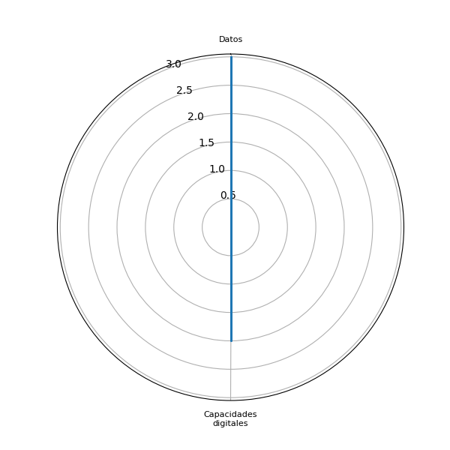
Sector | P2 | Datos | Agenda digital | Capacidades digitales | Gobernanza | Brecha digital | Marco legal | Interoperabilidad | Identidad digital | Voluntad política | Presupuesto | Infraestructura publica | Pasarela de pagos | Simplificar tramites | Actualizar guatecompras | Digitalizacion de la informacion | Difusion del eGob | Colaboracion intersectorial | Intercambio de experiencias | Participacion ciudadana | Estandarizacion tecnologica
Sector privado | Información de contactos, correos, teléfonos, atribuciones, nombres y cargos | 0 | 0 | 1 | 0 | 0 | 0 | 0 | 0 | 0 | 0 | 0 | 0 | 0 | 0 | 0 | 0 | 0 | 0 | 0 | 0
Sociedad civil | Datos sobre violencia (homicida, asesinatos, extorsiones, etc) desagregados territorialmente y por sexo, etnia, edad, etc de la víctima. Hots spots o áreas territorialmente identificadas en las cuales se concentran ciertos delitos de alto impacto para la población. | 1 | 0 | 0 | 0 | 0 | 0 | 0 | 0 | 0 | 0 | 0 | 0 | 0 | 0 | 0 | 0 | 0 | 0 | 0 | 0
Academia | Puntos de Tesis, Bibliográfias, estadísticas. | 0 | 0 | 0 | 0 | 0 | 0 | 0 | 0 | 0 | 0 | 0 | 0 | 0 | 0 | 0 | 0 | 0 | 0 | 0 | 0
Sociedad civil | Base de datos abiertos nominales sobre seguridad, justicia, trabajo, educación desagregados por beneficiarios por sexo, edad, etnia, departamentos y municipios | 1 | 0 | 1 | 0 | 0 | 0 | 0 | 0 | 0 | 0 | 0 | 0 | 0 | 0 | 0 | 0 | 0 | 0 | 0 | 0
Sociedad civil | Bases de datos en formato digital y editable. Datos abiertos de distintas instituciones como el INACIF, MP, TSE, Municipalidades, etc. | 1 | 0 | 0 | 0 | 0 | 0 | 0 | 0 | 0 | 0 | 0 | 0 | 0 | 0 | 0 | 0 | 0 | 0 | 0 | 0
Sociedad civil | Ejecución presupuestaria en tiempo real, y desglosada por poblaciones diversas, programas y resultados. Y geopoliticamente . | 0 | 0 | 0 | 0 | 0 | 0 | 0 | 0 | 0 | 0 | 0 | 0 | 0 | 0 | 0 | 0 | 0 | 0 | 0 | 0
Sector privado | Compras y Contratos | 0 | 0 | 0 | 0 | 0 | 0 | 0 | 0 | 0 | 0 | 0 | 0 | 0 | 0 | 0 | 0 | 0 | 0 | 0 | 0
Academia |  | 0 | 0 | 0 | 0 | 0 | 0 | 0 | 0 | 0 | 0 | 0 | 0 | 0 | 0 | 0 | 0 | 0 | 0 | 0 | 0
Sector privado |  | 0 | 0 | 1 | 0 | 0 | 0 | 0 | 0 | 0 | 0 | 0 | 0 | 0 | 0 | 0 | 0 | 0 | 0 | 0 | 0
Sociedad civil |  | 3 | 0 | 1 | 0 | 0 | 0 | 0 | 0 | 0 | 0 | 0 | 0 | 0 | 0 | 0 | 0 | 0 | 0 | 0 | 0
 |  | 3 | 0 | 2 | 0 | 0 | 0 | 0 | 0 | 0 | 0 | 0 | 0 | 0 | 0 | 0 | 0 | 0 | 0 | 0 | 0

Sheet3
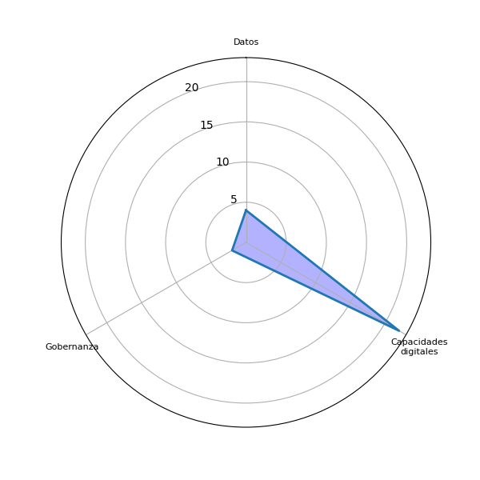
Sector | P3 | Datos | Agenda digital | Capacidades digitales | Gobernanza | Brecha digital | Marco legal | Interoperabilidad | Identidad digital | Voluntad política | Presupuesto | Infraestructura publica | Pasarela de pagos | Simplificar tramites | Actualizar guatecompras | Digitalizacion de la informacion | Difusion del eGob | Colaboracion intersectorial | Intercambio de experiencias | Participacion ciudadana | Estandarizacion tecnologica
Gobierno | Una cultura de denuncia y de prevencion de problematica social | 0 | 0 | 0 | 0 | 0 | 0 | 0 | 0 | 0 | 0 | 0 | 0 | 0 | 0 | 0 | 0 | 0 | 0 | 0 | 0
Gobierno | Informará a la población sobre los sectores extractivos | 0 | 0 | 0 | 0 | 0 | 0 | 0 | 0 | 0 | 0 | 0 | 0 | 0 | 0 | 0 | 0 | 0 | 0 | 0 | 0
Gobierno | Sector de inversionistas extranjeros | 0 | 0 | 0 | 0 | 0 | 0 | 0 | 0 | 0 | 0 | 0 | 0 | 0 | 0 | 0 | 0 | 0 | 0 | 0 | 0
Gobierno | Información oportuna de los sucesos ocurridos por desastres. | 0 | 0 | 1 | 0 | 0 | 0 | 0 | 0 | 0 | 0 | 0 | 0 | 0 | 0 | 0 | 0 | 0 | 0 | 0 | 0
Gobierno | X | 0 | 0 | 0 | 0 | 0 | 0 | 0 | 0 | 0 | 0 | 0 | 0 | 0 | 0 | 0 | 0 | 0 | 0 | 0 | 0
Gobierno | Información más certera | 0 | 0 | 1 | 0 | 0 | 0 | 0 | 0 | 0 | 0 | 0 | 0 | 0 | 0 | 0 | 0 | 0 | 0 | 0 | 0
Gobierno | Los usuarios conocerán a qué plazas pueden optar | 0 | 0 | 0 | 0 | 0 | 0 | 0 | 0 | 0 | 0 | 0 | 0 | 0 | 0 | 0 | 0 | 0 | 0 | 0 | 0
Gobierno | La Credibilidad. | 0 | 0 | 0 | 0 | 0 | 0 | 0 | 0 | 0 | 0 | 0 | 0 | 0 | 0 | 0 | 0 | 0 | 0 | 0 | 0
Gobierno | Impacto bajo, ya que es como estadística de solicitudes a una institución. | 0 | 0 | 0 | 0 | 0 | 0 | 0 | 0 | 0 | 0 | 0 | 0 | 0 | 0 | 0 | 0 | 0 | 0 | 0 | 0
Gobierno | Que se tenga información actualizada de los proyectos en ejecución | 0 | 0 | 1 | 0 | 0 | 0 | 0 | 0 | 0 | 0 | 0 | 0 | 0 | 0 | 0 | 0 | 0 | 0 | 0 | 0
Gobierno | Conocimiento de comportamiento en salud por comunidades y sus causas | 0 | 0 | 1 | 0 | 0 | 0 | 0 | 0 | 0 | 0 | 0 | 0 | 0 | 0 | 0 | 0 | 0 | 0 | 0 | 0
Gobierno | Inversión y conocimiento para sociedad para realizar trámites | 0 | 0 | 1 | 0 | 0 | 0 | 0 | 0 | 0 | 0 | 0 | 0 | 0 | 0 | 0 | 0 | 0 | 0 | 0 | 0
Gobierno | Creo que todavía no hay interés en la población en general y muy poco entre analistas. | 0 | 0 | 0 | 0 | 0 | 0 | 0 | 0 | 0 | 0 | 0 | 0 | 0 | 0 | 0 | 0 | 0 | 0 | 0 | 0
Gobierno | Dar transparencia a la ejecución de los recursos públicos | 0 | 0 | 0 | 0 | 0 | 0 | 0 | 0 | 0 | 0 | 0 | 0 | 0 | 0 | 0 | 0 | 0 | 0 | 0 | 0
Gobierno | Programas de prevención | 0 | 0 | 0 | 0 | 0 | 0 | 0 | 0 | 0 | 0 | 0 | 0 | 0 | 0 | 0 | 0 | 0 | 0 | 0 | 0
Gobierno | Conocimiento de cuanta población tiene acceso al sector educativo y verificar otras variables de desarrollo. | 0 | 0 | 1 | 0 | 0 | 0 | 0 | 0 | 0 | 0 | 0 | 0 | 0 | 0 | 0 | 0 | 0 | 0 | 0 | 0
Sector privado | Mayor apertura de que hacer cada servidor público y como tener un mejor acercamiento con ellos. Así como una transferencia en quien ocupa que cargos. | 0 | 0 | 0 | 0 | 0 | 0 | 0 | 0 | 0 | 0 | 0 | 0 | 0 | 0 | 0 | 0 | 0 | 0 | 0 | 0
Gobierno | Que proyectos se están ejecutando con más comunidades, el valor, tiempo de ejecución, conocer a los proveedores, conozcan el ranking sobre la información que se publica, conocer los tipos de contrataciones y los servicios que prestan | 0 | 0 | 1 | 0 | 0 | 0 | 0 | 0 | 0 | 0 | 0 | 0 | 0 | 0 | 0 | 0 | 0 | 0 | 0 | 0
Gobierno | Información de los sectores minero y energético y consulta para posibles inversionistas para generar fuentes de trabajo y brindar servicios más efectivos a los usuarios de la Institución | 0 | 0 | 1 | 0 | 0 | 0 | 0 | 0 | 0 | 0 | 0 | 0 | 0 | 0 | 0 | 0 | 0 | 0 | 0 | 0
Gobierno | Proveer información sobre que tipo de proyectos fue realizado, así como costo del mismo. | 0 | 0 | 1 | 0 | 0 | 0 | 0 | 0 | 0 | 0 | 0 | 0 | 0 | 0 | 0 | 0 | 0 | 0 | 0 | 0
Sociedad civil | Ayudaría a generar análisis de datos y producción de información importante para la implementación de políticas públicas de prevención de violencia y de seguridad. | 1 | 0 | 1 | 0 | 0 | 0 | 0 | 0 | 0 | 0 | 0 | 0 | 0 | 0 | 0 | 0 | 0 | 0 | 0 | 0
Gobierno | Alto nivel de transparencia. Confianza hacia el gobierno. | 0 | 0 | 0 | 1 | 0 | 0 | 0 | 0 | 0 | 0 | 0 | 0 | 0 | 0 | 0 | 0 | 0 | 0 | 0 | 0
Gobierno | Información y conocimiento de logros, y programas en Pro de la población. | 0 | 0 | 1 | 0 | 0 | 0 | 0 | 0 | 0 | 0 | 0 | 0 | 0 | 0 | 0 | 0 | 0 | 0 | 0 | 0
Gobierno | Las personas interesadas pueden generar estadísticas de incrementos y decrementos en producción de alimentos, expertaciones, como afecta el medio ambiente | 0 | 0 | 0 | 0 | 0 | 0 | 0 | 0 | 0 | 0 | 0 | 0 | 0 | 0 | 0 | 0 | 0 | 0 | 0 | 0
Academia | El hecho que haya una plataforma donde se encuentre la información clasificada y de una manera más rápida. | 0 | 0 | 1 | 0 | 0 | 0 | 0 | 0 | 0 | 0 | 0 | 0 | 0 | 0 | 0 | 0 | 0 | 0 | 0 | 0
Gobierno | Transparencia y rendición de cuentas. | 0 | 0 | 0 | 0 | 0 | 0 | 0 | 0 | 0 | 0 | 0 | 0 | 0 | 0 | 0 | 0 | 0 | 0 | 0 | 0
Gobierno | Tener a la mano la información y de los logros que se han dado durante el tiempo que se quiera saber, si se cumple con las obligaciones de la institución | 0 | 0 | 1 | 0 | 0 | 0 | 0 | 0 | 0 | 0 | 0 | 0 | 0 | 0 | 0 | 0 | 0 | 0 | 0 | 0
Gobierno | Informados del qué hacer del MINEX y cultura general | 0 | 0 | 0 | 0 | 0 | 0 | 0 | 0 | 0 | 0 | 0 | 0 | 0 | 0 | 0 | 0 | 0 | 0 | 0 | 0
Gobierno | Generaria beneficio al sector público, ya que daría conocimiento a las instituciones | 0 | 0 | 1 | 0 | 0 | 0 | 0 | 0 | 0 | 0 | 0 | 0 | 0 | 0 | 0 | 0 | 0 | 0 | 0 | 0
Sociedad civil | Mayor transparencia y rendición de cuentas | 0 | 0 | 0 | 0 | 0 | 0 | 0 | 0 | 0 | 0 | 0 | 0 | 0 | 0 | 0 | 0 | 0 | 0 | 0 | 0
Gobierno | Población informada en servicios públicos | 0 | 0 | 0 | 0 | 0 | 0 | 0 | 0 | 0 | 0 | 0 | 0 | 0 | 0 | 0 | 0 | 0 | 0 | 0 | 0
Gobierno | Transparencia e información actual en relación a zonas de reserva del Estado y sus arrendamientos. | 0 | 0 | 1 | 0 | 0 | 0 | 0 | 0 | 0 | 0 | 0 | 0 | 0 | 0 | 0 | 0 | 0 | 0 | 0 | 0
Gobierno | Conocimiento de la administración pública a traves de graficas | 0 | 0 | 1 | 0 | 0 | 0 | 0 | 0 | 0 | 0 | 0 | 0 | 0 | 0 | 0 | 0 | 0 | 0 | 0 | 0
Sociedad civil | Contar con datos digites en formatos editables facilita el trabajo del procesamiento de información para fiscalizar, analizar, promover y trasladar propuestas efectivas que generen un verdadero impacto. | 1 | 0 | 1 | 0 | 0 | 0 | 0 | 0 | 0 | 0 | 0 | 0 | 0 | 0 | 0 | 0 | 0 | 0 | 0 | 0
Gobierno | Conocimiento del quehacer Institucional, mejorar la interacción con la sociedad civil | 0 | 0 | 1 | 0 | 0 | 0 | 0 | 0 | 0 | 0 | 0 | 0 | 0 | 0 | 0 | 0 | 0 | 0 | 0 | 0
Gobierno | Incidencia Política para la toma de decisiones basadas en evidencia; Gestión de proyectos de apoyo a familias en situacion de desnutrición aguda; Aumento de auditoría social; | 0 | 0 | 0 | 0 | 0 | 0 | 0 | 0 | 0 | 0 | 0 | 0 | 0 | 0 | 0 | 0 | 0 | 0 | 0 | 0
Gobierno | El conocimiento de los niveles de cobertura de vacunacion | 0 | 0 | 1 | 0 | 0 | 0 | 0 | 0 | 0 | 0 | 0 | 0 | 0 | 0 | 0 | 0 | 0 | 0 | 0 | 0
Gobierno | Darse cuenta de la cantidad de reuniones y la importancia que se le da a nivel consejo la seguridad interior y exterior | 0 | 0 | 0 | 0 | 0 | 0 | 0 | 0 | 0 | 0 | 0 | 0 | 0 | 0 | 0 | 0 | 0 | 0 | 0 | 0
Gobierno | Análisis de Información para la efectiva toma de decisiones en materia de seguridad. Mejora de la percepción ciudadana respecto al trabajo policial. | 0 | 0 | 1 | 0 | 0 | 0 | 0 | 0 | 0 | 0 | 0 | 0 | 0 | 0 | 0 | 0 | 0 | 0 | 0 | 0
Gobierno | Sería de gran interés para distintos grupos. Y reflejaría el total de actividades económicas en el país. | 0 | 0 | 0 | 0 | 0 | 0 | 0 | 0 | 0 | 0 | 0 | 0 | 0 | 0 | 0 | 0 | 0 | 0 | 0 | 0
Gobierno | La población podria tener datos excatos en cuanto a la cantidad de niñez y adolescencia atendida en la institución | 1 | 0 | 0 | 0 | 0 | 0 | 0 | 0 | 0 | 0 | 0 | 0 | 0 | 0 | 0 | 0 | 0 | 0 | 0 | 0
Gobierno | Ninguno, derivado que es información que traslada otras instituciones que conforman CONABED. | 0 | 0 | 1 | 0 | 0 | 0 | 0 | 0 | 0 | 0 | 0 | 0 | 0 | 0 | 0 | 0 | 0 | 0 | 0 | 0
Gobierno | Evaluar estadísticamente como estamos avanzando en relación a la igualdad y equidad de género en el ámbito de seguridad | 0 | 0 | 0 | 0 | 0 | 0 | 0 | 0 | 0 | 0 | 0 | 0 | 0 | 0 | 0 | 0 | 0 | 0 | 0 | 0
Sociedad civil | Mejora en la inversión del gasto, credibilidad en la institución, análisis para diseño de política publica | 0 | 0 | 0 | 0 | 0 | 0 | 0 | 0 | 0 | 0 | 0 | 0 | 0 | 0 | 0 | 0 | 0 | 0 | 0 | 0
Gobierno | Confianza en la población en apoyo para generar empleo digno. | 0 | 0 | 0 | 1 | 0 | 0 | 0 | 0 | 0 | 0 | 0 | 0 | 0 | 0 | 0 | 0 | 0 | 0 | 0 | 0
Gobierno | Acceso a información en caso de emergencias por mencionar un ejemplo, y en el caso de comercializadores de celulares y tarjetas sim sirve para combatir la delincuencia y prevenir la comercialización de celulares robados y evitar extorsiones y secuestros | 0 | 0 | 1 | 0 | 0 | 0 | 0 | 0 | 0 | 0 | 0 | 0 | 0 | 0 | 0 | 0 | 0 | 0 | 0 | 0
Sector privado | Transparencia | 0 | 0 | 0 | 0 | 0 | 0 | 0 | 0 | 0 | 0 | 0 | 0 | 0 | 0 | 0 | 0 | 0 | 0 | 0 | 0
Gobierno | La sociedad interesada usaría ciertos datos para generar informes, estar informados de lo trabajado y pronto a trabajar | 1 | 0 | 0 | 0 | 0 | 0 | 0 | 0 | 0 | 0 | 0 | 0 | 0 | 0 | 0 | 0 | 0 | 0 | 0 | 0
Academia |  | 0 | 0 | 1 | 0 | 0 | 0 | 0 | 0 | 0 | 0 | 0 | 0 | 0 | 0 | 0 | 0 | 0 | 0 | 0 | 0
Gobierno |  | 2 | 0 | 19 | 2 | 0 | 0 | 0 | 0 | 0 | 0 | 0 | 0 | 0 | 0 | 0 | 0 | 0 | 0 | 0 | 0
Sector privado |  | 0 | 0 | 0 | 0 | 0 | 0 | 0 | 0 | 0 | 0 | 0 | 0 | 0 | 0 | 0 | 0 | 0 | 0 | 0 | 0
Sociedad civil |  | 2 | 0 | 2 | 0 | 0 | 0 | 0 | 0 | 0 | 0 | 0 | 0 | 0 | 0 | 0 | 0 | 0 | 0 | 0 | 0
 |  | 4 | 0 | 22 | 2 | 0 | 0 | 0 | 0 | 0 | 0 | 0 | 0 | 0 | 0 | 0 | 0 | 0 | 0 | 0 | 0

Sheet4
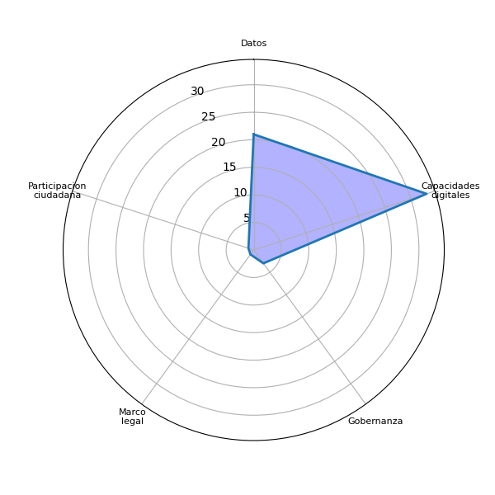
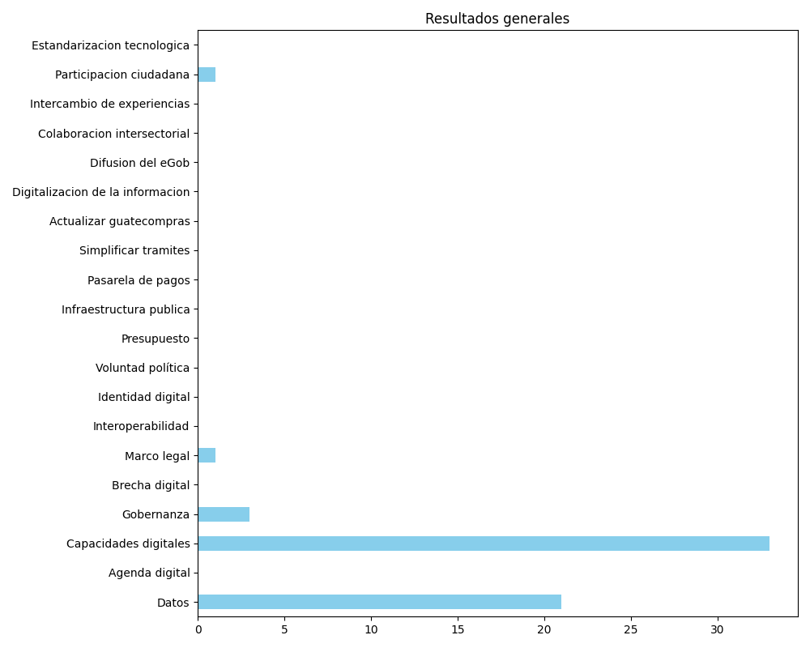
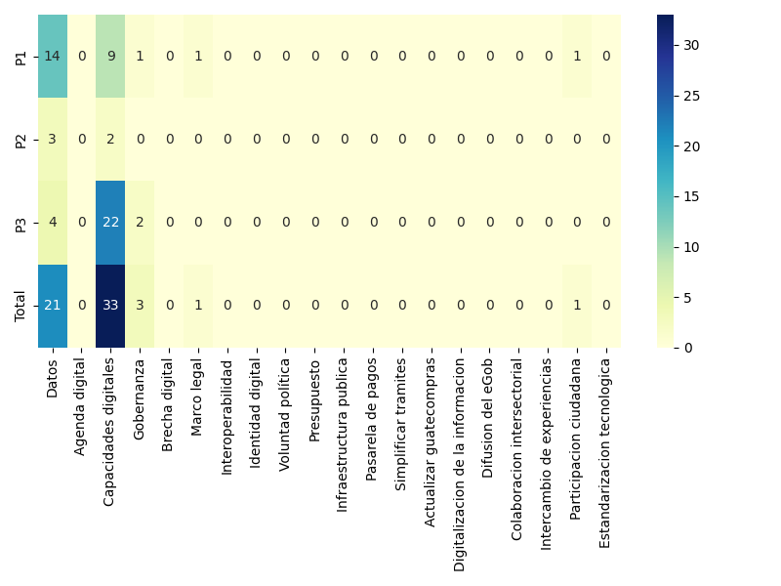
Datos | Agenda digital | Capacidades digitales | Gobernanza | Brecha digital | Marco legal | Interoperabilidad | Identidad digital | Voluntad política | Presupuesto | Infraestructura publica | Pasarela de pagos | Simplificar tramites | Actualizar guatecompras | Digitalizacion de la informacion | Difusion del eGob | Colaboracion intersectorial | Intercambio de experiencias | Participacion ciudadana | Estandarizacion tecnologica
14 | 0 | 9 | 1 | 0 | 1 | 0 | 0 | 0 | 0 | 0 | 0 | 0 | 0 | 0 | 0 | 0 | 0 | 1 | 0
3 | 0 | 2 | 0 | 0 | 0 | 0 | 0 | 0 | 0 | 0 | 0 | 0 | 0 | 0 | 0 | 0 | 0 | 0 | 0
4 | 0 | 22 | 2 | 0 | 0 | 0 | 0 | 0 | 0 | 0 | 0 | 0 | 0 | 0 | 0 | 0 | 0 | 0 | 0
21 | 0 | 33 | 3 | 0 | 1 | 0 | 0 | 0 | 0 | 0 | 0 | 0 | 0 | 0 | 0 | 0 | 0 | 1 | 0

